Sheet1
php扩展stomp
一、到php官网搜索 stomp

二、点击安装

三、点击链接

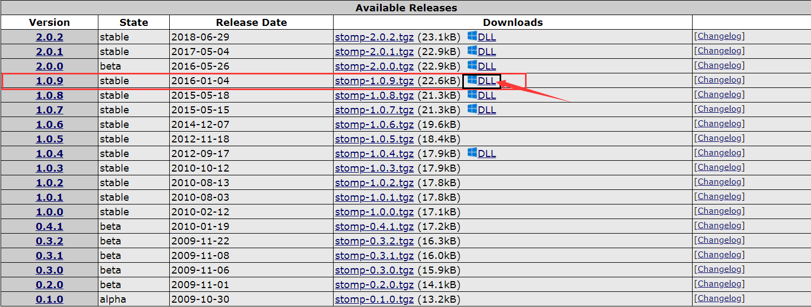 四、选择下载版本（我选的是1.0.9）点击DLL

五、选择对应的php版本下载（NTS：非线程安全；TS：线程安全），我的php版本为5.6 选择的是 5.6 Thread Safe (TS) x64

六、下载后 解压 复制 php_stomp.dll 到你的php相对应的版本目录下etc下

七、配置 php.ini 文件(注意是Apache下的 php.ini,当时改的php里的，怎么都不生效，差点抑郁而终)；更改完成之后重启服务器

八、浏览器输入 localhost 查看是否安装成功，若有stomp 那么恭喜你安装成功

